2023年度后勤保障物资预购单
附件4：
更换学院南区小田径场排水沟盖板采购报价单
序号 | 物资名称 | 规格、参数 |  |  | 单位 | 数量 | 单价（元） | 金额（元）
 |  | 尺寸（长*宽*高） | 材质 | 承重级别
1 | 球墨铸铁盖板（含安装、辅材） | 400mm*600mm*50mm | 球墨铸铁 | EN124-C250(可承受250kN/25吨负载) | 块 | 517
2 | 球墨铸铁盖板（含安装、辅材） | 600mm*400mm*50mm | 球墨铸铁 | EN124-C250(可承受250kN/25吨负载) | 块 | 1834
3 | 拆除、清运旧盖板 | / | / | / | 项 | 1
报价金额合计： 元。（本报价为该项目最终报价，产品运输、安装产生的费用不另行计费。）
物资样品规格、参数图片
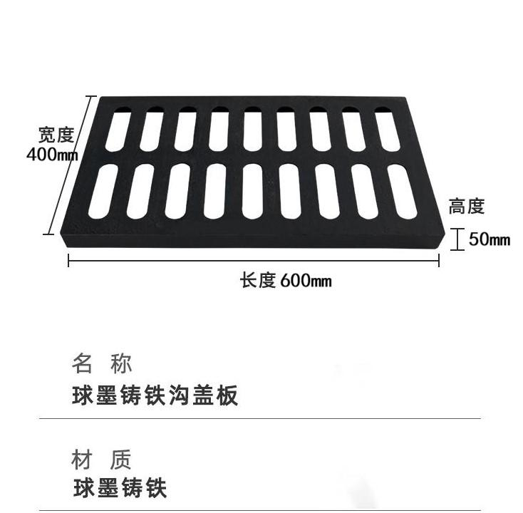 |  |  |  | 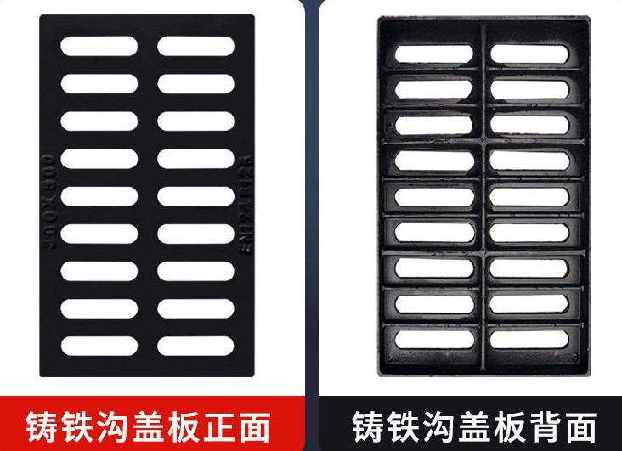
报价单位： |  |  |  | 报价日期：

